FOR
 |  |  | PROTOCOLO - MEDICION DE RESISTIVIDAD DE TERRENO |  |  |  |  |  | Código interno de formato: CCECC-FOR-MRT
 |  |  |  |  |  |  |  |  | Rev: 0
 |  |  | Área: |  |  | Calidad |  |  | Fecha: 25/03/2026
Proyecto:
Cliente: |  |  |  |  |  | Protocolo N°:
Lugar/Área: |  |  |  |  |  | Contratista:
Fecha de Ejecución: |  |  |  |  |  | Contrato N°:
Plano de Referencia: |  |  |  |  |  | Facility code:
Tag del equipo: |  |  |  |  |  | Disciplina:
Sistema: |  |  |  |  |  | Sub sistema:
Estructura: |  |  |  |  |  | Hoja:
1. DATOS DE EQUIPO DE MEDICIÓN:
Instrumento Empleado: |  |  | Fabricante / Modelo: |  |  | Numero de Serie |  |  | Fecha de Calibración

2. ESQUEMA DE MEDICIÓN: |  |  |  |  |  | 3. PERFILES DE MEDICIÓN
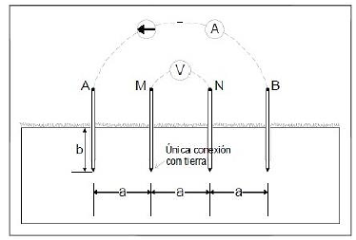

4. TABULACIÓN DE MEDICIONES:
Perfil de medición | b (mts) | a (mts) |  | R (ohms) | ρ (ohms - m) |  | Hora | Temperatura |  | Observaciones
1

2

CONFORME: NO CONFORME:

5. COMENTARIOS / OBSERVACIONES:

6. APROBACIÓN:
SUPERVISOR CQC CCECC |  |  | SUPERVISOR CONSTRUCCIÓN CCECC |  |  | SUPERVISOR CQA CBR&Q |  |  | SUPERVISOR CONSTRUCCIÓN CBR&Q
Nombre: |  |  | Nombre: |  |  | Nombre: |  |  | Nombre:
Firma: |  |  | Firma: |  |  | Firma: |  |  | Firma:
Fecha: |  |  | Fecha: |  |  | Fecha: |  |  | Fecha:

1
 |  |  | PROTOCOLO - MEDICION DE RESISTIVIDAD DE TERRENO |  |  |  |  |  | Código interno de formato: CCECC-FOR-MRT
 |  |  |  |  |  |  |  |  | Rev: 0
 |  |  | Área: |  |  | Calidad |  |  | Fecha: 25/03/2026
Proyecto: |  | CONSTRUCCIÓN DE INFRAESTRUCTURA DE LAS NUEVAS FACILIDADES DE GEOLOGÍA - FASE 6A Y 6B
Cliente: |  | MINERA LAS BAMBAS S.A. |  |  |  | Protocolo N°: |  | LP16255BE-0840-0430-PTC-MRT-00001
Lugar/Área: |  | Oficinas de Geología y Almacenes de Productos |  |  |  | Contratista: |  | CCECC
Fecha de Ejecución: |  | 2026-04-20 |  |  |  | Contrato N°: |  | CW2269622
Plano de Referencia: |  | LP15580CE-0840-0430-DWG-00021_REV1 |  |  |  | Facility code: |  | 0840 - Geology Facilities
Tag del equipo: |  | No Aplica |  |  |  | Disciplina: |  | 0430 - Eléctrica
Sistema: |  | No Aplica |  |  |  | Sub sistema: |  | No Aplica
Estructura: |  | No Aplica |  |  |  | Hoja: |  | 1 de 4
1. DATOS DE EQUIPO DE MEDICIÓN:
Instrumento Empleado: |  |  | Fabricante / Modelo: |  |  | Numero de Serie |  |  | Fecha de Calibración
Telurómetro |  |  | Megabrass / MTD20KWR |  |  | 25L0108 |  |  | 2025-12-12

2. ESQUEMA DE MEDICIÓN: |  |  |  |  |  | 3. PERFILES DE MEDICIÓN
 |  |  |  |  |  | 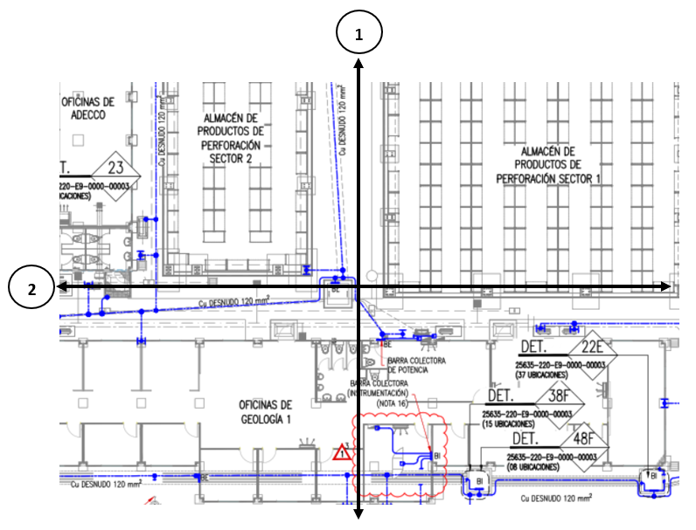

4. TABULACIÓN DE MEDICIONES:
Perfil de medición | b (mts) | a (mts) |  | R (ohms) | ρ (ohms - m) |  | Hora | Temperatura |  | Observaciones
1 | 0.35 | 1 |  | 19.13 | 141.86 |  | 15:36:00 | 10.2°
 | 0.35 | 2 |  | 14.37 | 189.81 |  | 15:16:00 | 10.1°
 | 0.35 | 4 |  | 7.13 | 181.57 |  | 15:21:00 | 10.1°
 | 0.35 | 8 |  | 3.69 | 186.10 |  | 15:29:00 | 10.4°
2 | 0.35 | 1 |  | 12.85 | 95.29 |  | 14:02:00 | 10.5°
 | 0.35 | 2 |  | 7.73 | 102.11 |  | 14:08:00 | 10.5°
 | 0.35 | 4 |  | 3.87 | 98.55 |  | 14:12:00 | 10.4°
 | 0.35 | 8 |  | 1.99 | 100.36 |  | 14:22:00 | 10.6°
X
CONFORME: NO CONFORME:

5. COMENTARIOS / OBSERVACIONES:
ACTIVIDAD: MEDICIÓN DE RESISTIVIDAD DE TERRENO EN ÁREA DE OFICINAS DE GEOLOGÍA Y ALMACENES DE PRODUCTOS DE PERFORACIÓN.
SE ANEXA REPORTE FOTOGRÁFICO DE LAS MEDICIONES.

6. APROBACIÓN:
SUPERVISOR CQC CCECC |  |  | SUPERVISOR CONSTRUCCIÓN CCECC |  |  | SUPERVISOR CQA CBR&Q |  |  | SUPERVISOR CONSTRUCCIÓN CBR&Q
Nombre: |  |  | Nombre: |  |  | Nombre: |  |  | Nombre:
Firma: |  |  | Firma: |  |  | Firma: |  |  | Firma:
Fecha: |  |  | Fecha: |  |  | Fecha: |  |  | Fecha:

